飲み会データ一覧
外部設計書 |  |  |  |  | 画面名 |  | 飲み会データ閲覧 |  |  |  | 作成者 | 田中慶次 |  |  | 更新者
 |  |  |  |  | システム名 |  | 飲み会アプリ |  |  |  | 作成日 | 2023-06-07 |  |  | 更新日
 |  |  |  |  | 備考

1
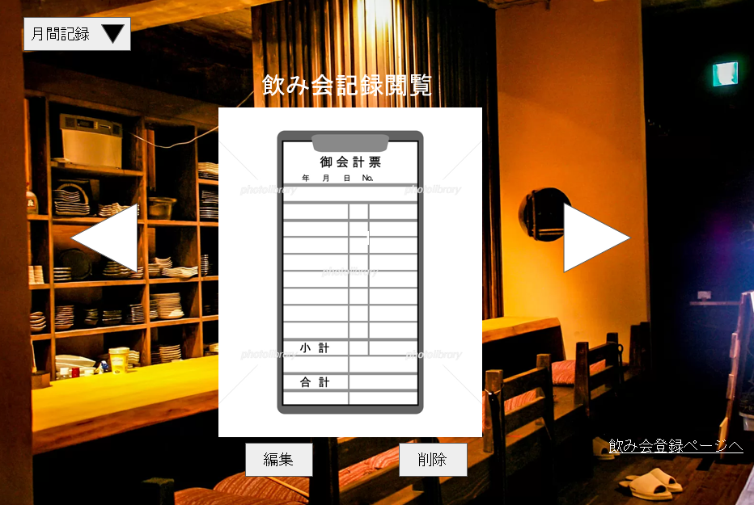
 | 画面設計

2

3
3

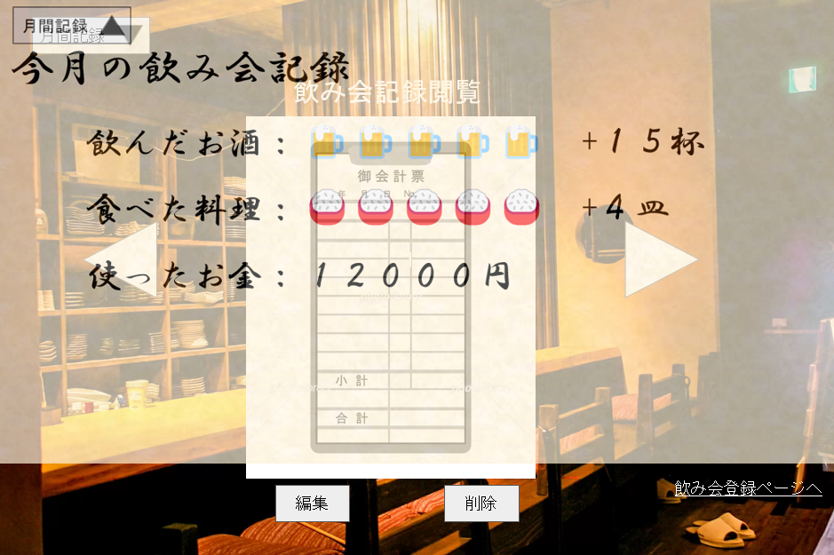

4
5
6

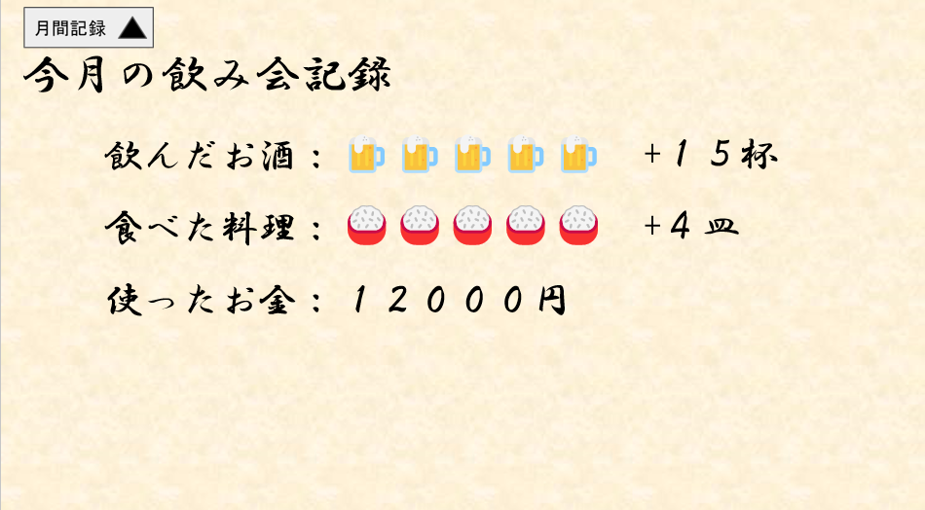

7




 | 機能設計

 |  | 「1 画面切り替えボタン」クリック
 |  |  | 「7 今月の飲み会記録」画面が上からスライドされてでてくる

 |  | 「2 飲み会記録データ」クリック
 |  |  | 伝票風デザイン（以下、伝票）内に飲み会1回の記録が表示される。
 |  |  | 飲んだ量、食べた量、料金のデータ内容が入ったフォームが表示される。

 |  | 「3 伝票スライダー」クリック
 |  |  | 伝票がスライドされ、◁をクリックされた場合は現在表示されているデータの登録されたNoより前のデータの伝票を表示する。無い場合は、最新のNoの伝票を表示する。
 |  |  | ▷がクリックされた場合は現在表示されているNoより後のデータの伝票を表示する。無い場合は、最古のNoの伝票を表示する。

 |  | 「4 編集ボタン」クリック
 |  |  | 「2 飲み会記録データ」のフォーム内の値を変更していた場合、000データベース内の値が変更した値に更新される。

 |  | 「5 削除ボタン」クリック
 |  |  | 「2 飲み会記録データ」で表示されている伝票が消え、参照していた000データベースのレコードが削除される。

 |  | 「6 飲み会登録ページリンク」クリック
 |  |  | 飲み会登録画面へページが切り替わる

 |  | 「7 今月の飲み会記録」
 |  |  | アプリ使用時の月の飲んだ量、食べた量、料金の合計が表示される。
 |  |  | 飲んだお酒：飲んだ量の値1ごとにジョッキのアイコンが表示され6以上になると「＋〇（〇は飲んだ量の値）」が表示される。
 |  |  | 食べた料理：食べた料理の値1ごとに皿のアイコンが表示され6以上になると「＋〇（〇は食べた量の値）」が表示される。
 |  |  | 料金：使用した料金の合計が表示される。

 | 項目定義書

 | No | 物理名 |  | 論理名 |  | 画面型 |  | データ型 | min | max | DBテーブル |  | DBカラム | 備考
 | 1 | monthDrinkButton |  | 画面切り替えボタン |  | button |  |  |  |  |  |  |  | ページを開く前は▽と表示、後は△と表示
 | 2 | registDate |  | 登録日 |  | form |  | date |  |  | nomiInfo |  | registDate
 |  | number |  | No |  | form |  | int |  |  | nomiInfo |  | number
 |  | drink |  | 飲んだ量 |  | from |  | int |  |  | nomiInfo |  | drink
 |  | eat |  | 食べた量 |  | form |  | int |  |  | nomiInfo |  | eat
 |  | account |  | 料金 |  | form |  | int |  |  | nomiInfo |  | account
 | 3 | voucherSlide |  | 伝票スライダー |  | button
 | 4 | update |  | 編集ボタン |  | button
 | 5 | delete |  | 削除ボタン |  | button
 | 6 | drinkRegistLink |  | 飲み会登録ページリンク |  | button
 | 7 | totalDrink |  | 飲んだ量の合計 |  | h1 |  |  |  |  | nomiInfo |  |  | Drink列の合計を取得
 |  | totalEat |  | 食べた量の合計 |  | h1 |  |  |  |  | nomiInfo |  |  | eat列の合計を取得
 |  | totalAccount |  | 料金の合計 |  | h1 |  |  |  |  | nomiInfo |  |  | Account列の合計を取得

